Sheet2
# | Product | Phase | Item | ページ Page/Sheet | フィードバック内容 Contents of Feedback | 記入者 Comment by | 記入日 | TechM Response | TICO Response
1 | ACC | Phase3 | HDD | 14 | 1.5kWACからの流用部品に関して、この部品を使用する妥当性を記載して欲しい。 Regarding the reused components from the 1.5kW AC design, please describe the justification for using these components in the current design. | 遠藤 Mr. Endo | 2026-03-04 | Table 2 List of reused components table is updated | WCCAで計算を行っていると理解していますがあっていますか？ そうでしたら、その旨をHDDに記載してください。 I understand that the calculations are performed as part of the WCCA. Is this correct? If so, please clearly state this point in the HDD.
2 | ACC | Phase3 | HDD | 30 | トランスのコアロスに関して、式が一般的でないので式の出所やこのコアロス計算の精度を教えてほしい Regarding the transformer core loss calculation, the equation used does not appear to be a standard formula. Please provide the source of the equation and explain the expected accuracy of this core‑loss estimation. | 遠藤 Mr. Endo | 2026-03-04 | Please reffer this for document for formula. https://e2e.ti.com/cfs-file/__key/communityserver-discussions-components-files/196/Magnetic-Design-Handboob_2D00_slup132.pdf | 今回のコアロス計算は、データシートに記載されている80kHz・0.17Tの損失データを用いた評価であると理解しています。一方で、実際の回路では矩形波励磁となることや、入力電圧・デューティ・温度条件により磁束密度およびコア損失が変動する可能性があります。 そのため、今回の計算条件と実回路条件との差分（矩形波と正弦波、最大磁束密度、駆動周波数）を明確にした上で、本評価の位置づけ（概算orWorst Case）と式の出所（ドキュメントの名前、出典、URL）を整理して記載してください。 We understand that the current core loss calculation is based on the loss data at 80 kHz and 0.17 T provided in the datasheet. However, in the actual circuit, the transformer is excited by a rectangular waveform, and the flux density and core loss may vary depending on input voltage, duty (phase shift), and temperature conditions. Therefore, please clearly identify the differences between the calculation conditions and the actual circuit conditions (rectangular vs. sinusoidal excitation, maximum flux density, and operating frequency). In addition, please clarify the positioning of this evaluation (preliminary estimation or worst‑case assessment), and organize the source of the equation/data used, including the document name, reference, and URL.
3 | ACC | Phase3 | HDD | 30 | トランスに関して磁気飽和しないか計算して欲しい Please provide a calculation to confirm that the transformer does not enter magnetic saturation under worst‑case operating conditions. | 遠藤 Mr. Endo | 2026-03-04 | Calculation is done only for worst-case operating condition power loss. Magnetic saturation infermation of transformer is should provid by manufacturer (data sheet) | コア損失Worst時の最大磁束密度結果がどこに記載されているのか不明です。 最大磁束密度は入力電圧最大条件で決まるはずですが、そのWorst Case評価がHDDおよびWCCAに記載されていませんので記載して欲しいです。 御社のご指摘通り、飽和磁束密度はデータシート記載されてないため飽和確認はできませんでした。 最大磁束密度だけでもワースト条件で計算するようお願いします。 It is unclear where the maximum flux density result under the worst‑case core loss condition is documented. The maximum flux density should be determined by the maximum input voltage condition; however, the corresponding worst‑case evaluation is not described in either the HDD or the WCCA. As you correctly pointed out, the saturation flux density is specified in the datasheet, and therefore saturation verification itself was not performed. Nevertheless, please calculate and provide the maximum flux density at the worst‑case condition (maximum input voltage).
4 | ACC | Phase3 | HDD | 44 | 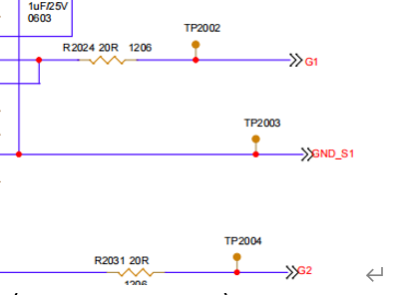 p44の上部でゲート抵抗値の計算がされているが、最終的になぜ20Ωの抵抗が選ばれているか教えてほしい On the top portion of page 44, a gate‑resistor value calculation is shown. However, the final selected resistor value is 20 Ω. Please explain the rationale behind selecting 20 Ω as the final value. | 遠藤 Mr. Endo | 2026-03-04 | This is carryover for TICO 1500W | p44上部でゲート抵抗に関する計算が記載されていますが、 計算結果と最終的に20Ωを選定した理由の関係が説明されていません。 「1500W設計からのcarryover」という説明だけでは、 本設計条件での妥当性が確認できません。 Although a gate‑resistor calculation is shown in the upper section of page 44, the relationship between the calculation results and the final selection of 20 Ω is not explained. The explanation that this value is “carried over from the 1500 W design” alone is insufficient to confirm its validity under the current design conditions.
5 | ACC | Phase3 | HDD |  | 各回路ブロックでDeadtimeをどのように計算しているか教えてほしい Please explain how Dead‑Time is calculated for each circuit block, and provide the corresponding calculation methodology. | 遠藤 Mr. Endo | 2026-03-04 | Dead‑Time is not in scop for any circuit is ACC | Noted
6 | ACC | Phase3 | HDD |  | タイプミスを確認してください Please check for any typographical errors. ↓AI check https://tico-group.ent.box.com/file/2153409947399 | 遠藤 Mr. Endo | 2026-03-04 | In this unable to finde following mistakes remining all updated. row 9 and 10 | OK
7 | ACC | Phase3 | E-BOM | Filter | Version no.2に部品型番変更の履歴があるのですが、BOMを見ると修正されていない In Version no.2 of the revision history, a change of component part numbers is recorded; however, these changes are not reflected in the BOM. Please correct the BOM accordingly. | 遠藤 Mr. Endo | 2026-03-04 | [TechM Response] - Updated the E-BOM with correct part numbers | OK
8 | ACC | Phase3 | E-BOM | ↑ | Sr.#10 and 11となっていますが正しいSr.noは7,8のようです The revision note states “Sr.#10 and 11,” but the correct Sr. numbers appear to be 7 and 8. Please revise the documentation to use the correct Sr. numbers. | 遠藤 Mr. Endo | 2026-03-04 | [TechM Response] - Updated the revision 0.2 Serial numbers to 7 and 8 | OK
9 | ACC | Phase3 | Test plan | Test_plan | Over‑voltage Shutdown test の 冒頭の仕様が「Low: 220 V, Mid: 322 V, High: 428 V」と記載されているのに対し、最後の判定文で “more than 130(Low), 322(Mid), 428(High) VDC” と 130 V が混入している | 遠藤 Mr. Endo | 2026-03-04 | Noted. “130 VDC (Low)” is a typo in the final judgment. Updated judgment: OVS threshold is ≥ 220 V (Low), ≥ 322 V (Mid), ≥ 428 V (High) VDC, as per the initial specification | OK
10 | ACC | Phase3 | Test plan | Abbreviations | Correct "Accessory Power" | 遠藤 Mr. Endo | 2026-03-04 | Abbreviations corrected | すみません。正しくは"Accessory"でした。
11 | Ultra Small | Phase4 | HDD |  | 各回路ブロックでDeadtimeをどのように計算しているか教えてほしい Please explain how Dead‑Time is calculated for each circuit block, and provide the corresponding calculation methodology. | 遠藤 Mr. Endo | 2026-03-04 | The dead-time for each circuit block is determined based on practical testing and simulation results. Therefore, a separate theoretical calculation methodology has not been included in this document. | その旨をHDDに記載してください。 Please include this clarification in the HDD.
12 | Ultra Small | Phase4 | HDD |  | 熱回路を使った熱設計を記載して欲しい Please include the thermal design analysis using a thermal‑resistance network (thermal circuit model). | 遠藤 Mr. Endo | 2026-03-04 | This is not within the scope of this document, and therefore it has not been prepared. | どのように熱設計を実施したかHDDに記載してください please describe how the thermal design was performed and document the thermal design methodology in the HDD.
13 | ACC | Phase3 | Thermal and Airflow Analysis | p7 | SOWに「最悪条件（Worst-case）でのCAE/CFD実施」と記載があるが、現在の報告書では、このPower Loss値が最悪条件で最大になる理由が示されていない。電圧条件により損失が増加する場合もあるため、根拠が必要。 ・最悪条件に対して Power Loss が最大となる計算根拠を提示・入力電圧依存性、動作点の比較を含めて説明すること SOW states that CAE/CFD analyses shall be performed under “worst‑case” conditions. However, the current report does not demonstrate that the reported Power Loss values are indeed the maximum under these worst‑case conditions. Since losses can increase depending on the voltage condition, justification is required. • Please provide calculation evidence that the Power Loss becomes maximum under the stated worst‑case conditions, and explain this including the dependence on input voltage and comparison of operating points. | 遠藤 Mr. Endo | 2026-03-05
14 | ACC | Phase3 | Thermal and Airflow Analysis | p7 | 損失算出手法がブラックボックス化しておりトレーサビリティが確保されていない。 例)以下の情報の明記： ・MATLABモデルの粒度 ・ステップ幅 ・トランス巻線抵抗の温度 ・周波数依存（表皮効果含む）を考慮しているか ・コアロス（iron loss）の算出方法（BHカーブ適用の有無) ・各損失要素の計算式／パラメータ The loss calculation method is treated as a black box, and traceability is not ensured. For example, please clearly describe the following information: • Granularity of the MATLAB model • Step size (time / operating‑point resolution) • Whether transformer winding resistance considers temperature and frequency dependence (including skin effect) • How core loss (iron loss) is calculated – whether a B‑H curve is applied, and if not, what alternative method is used • The formulas and parameters used for each individual loss component | 遠藤 Mr. Endo | 2026-03-05
15 | ACC | Phase3 | Thermal and Airflow Analysis | p10 | SOWに明記の「CAE/CFD（熱・圧力損失）」に対し、提出資料では Velocity のみで圧損値が欠落している。 ・Pressure Drop解析結果の提出 ・圧損分布図・解析手法・評価コメントの追加 Although the SOW explicitly requires “CAE and CFD – Thermal and pressure drop analysis”, the submitted report only describes velocity and does not provide any pressure‑loss values. • Please provide Pressure Drop analysis results. • Please add pressure‑loss distribution plots, a description of the analysis approach, and evaluation comments. | 遠藤 Mr. Endo | 2026-03-05
16 | ACC | Phase3 | Thermal and Airflow Analysis | p8 | Thermal/CFDモデルの Mesh・Boundary・Solver の解析設定を明記してください。 ・Mesh条件（cell size, refinement, inflation layer） ・Boundary条件（Fan inlet/outlet位置・方向、壁条件、熱流束設定） ・Solver条件（steady/transient、収束条件） Please clearly describe the analysis settings of the Thermal/CFD model, including Mesh, Boundary, and Solver conditions. • Mesh settings (cell size, refinement, inflation layers) • Boundary conditions (fan inlet/outlet locations and directions, wall conditions, heat‑flux settings) • Solver settings (steady/transient, convergence criteria) | 遠藤 Mr. Endo | 2026-03-05
17 | ACC | Phase3 | Thermal and Airflow Analysis |  | フィンの形状について、設計の考え方を記載してください ・リファレンスとしたTICOの1.5kWモデルからどのように変わったか？（変遷があれば変化が分かるように記載してください） ・その形状は発熱する部品（特に熱成立が厳しい）に対して、流速を早くする設計か？ ・それとも全体にまんべんなく空気を回すことを意識した設計か？ Add description on the concept of design on fin shape. - How the shape was changed from TICO 1.5kW model which was used as reference (if there is any change, clarify the modifications as what have been changed). - Does the new design gives the fin that absorb heat from the heating parts (particularly the parts which has severe thermal condition)? - Or the design just aimed to circulate the air evenly to entire space? | 八島、小川 Mr.Yashima Mr.Ogawa | 2026-03-05
18 | ACC | Phase3 | Schematics | Main | ・Lo/Mid/Highの三仕様でどこか回路定数が変わるのではないかと思うので、3仕様分作成して欲しい - The three specifications of Lo/Mid/High may require to use different circuit parameter; please create the schematics correspond to the three specifications. | 遠藤 Mr. Endo | 2026-03-05
19 | ACC | Phase3 | Schematics | Filter | 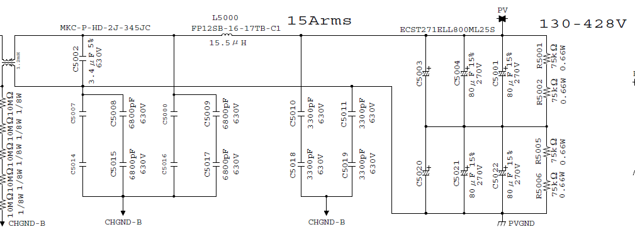 ・回路図中の「15Arms」だが、1.5kWACから流用したのか？そうであれば今回のACCは最大出力が違うので「15Arms」は削除して欲しい" - "15Arms" in the schematics, is it re-used from 1.5kWAC? If it is the case, please remove "15Arms" because this ACC has different maximum output. | 遠藤 Mr. Endo | 2026-03-05
20 | ACC | Phase3 | Schematics | Main | 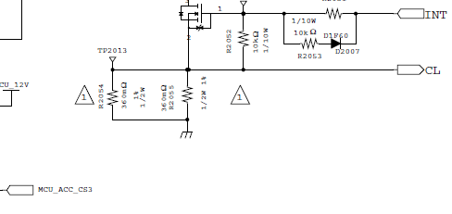 回路図中の△1は全て消してください。(回路図を新設した後に変更点をトラッキングできるように社内で使用しているものなので今回は不要) Remove all △1 in the schematics. (That marks it to track modifications after creating a new schematics; it is not required for this submission). | 遠藤 Mr. Endo | 2026-03-05
21 | ACC | Phase3 | Schematics | Main | 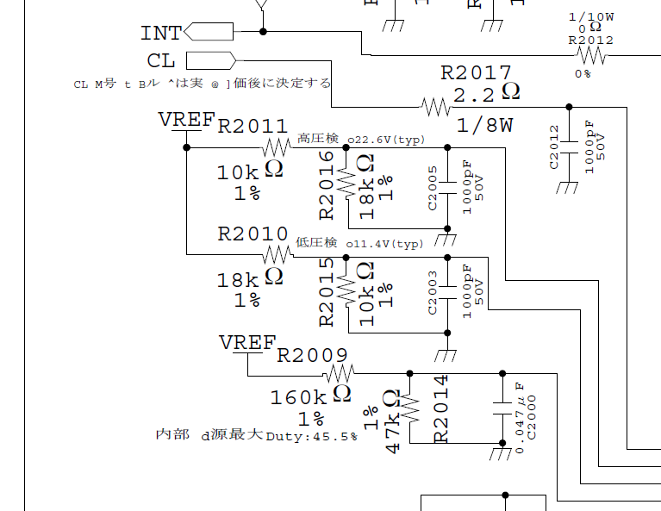 不明な日本語の記載は除去するか、英語で記載してください。日本語のまま記載してあると、1.5kWACINVの回路図からそのまま貼り付けただけで今回の設計でも同じなのか本当に確認している？となります Remove or translate to English all unnecessary Japanese notation. It causes doubts if the circuit was cut & paste from 1.5kWACINV without any examination. | 遠藤 Mr. Endo | 2026-03-05
22 | ACC | Phase3 | Schematics | Main | 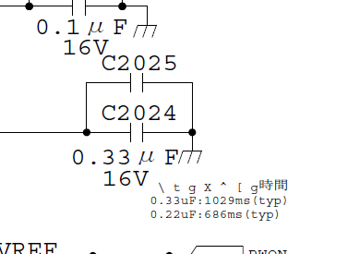 理解不能な記載です。訂正もしくは削除してください Cannot be understood. Correct or remove. | 遠藤 Mr. Endo | 2026-03-05
23 | ACC | Phase3 | Schematics | Main | 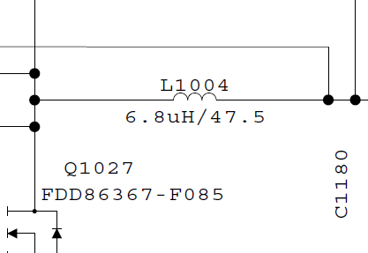 インダクタの下に書いてある47.5はなんの値でしょうか？単位は何でしょうか？ What is the value "47.5" which is written under inductor. What is the unit? | 遠藤 Mr. Endo | 2026-03-05
24 | ACC | Phase3 | Schematics | Main | 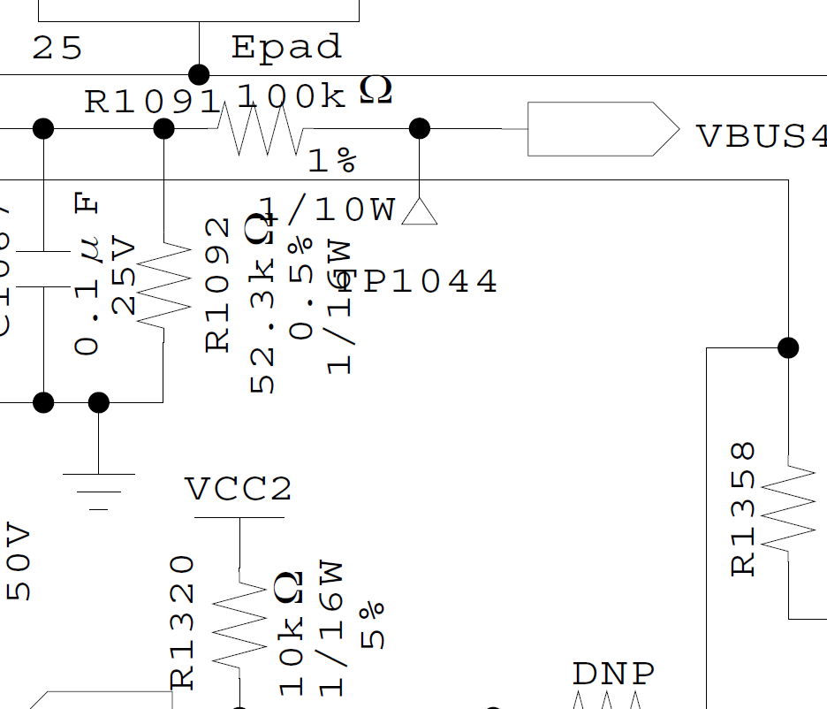 もう少し文字が被らないようにしてもらえますか？ Try to organize the letters not to overwrap each other. | 遠藤 Mr. Endo | 2026-03-05
25 | ACC | Phase3 | Schematics | Main | @Zzumeは消してください→分からなければ教えます Delete @Zzume. If you don't know how to do that, I'll tell you. | 遠藤 Mr. Endo | 2026-03-05
26 | ACC | Phase3 | Schematics | Main | 修正して英語で記載してください。不要であれば削除で構いません。 以下記載内容 ・指示なき抵抗の精度はO％ ・指示なき抵抗の電力はOW ・指示なきコンデンサの精度はO％ ・指示なきコンデンサの耐圧はOV ・指示なきダイオードの型番はO Correct and describe them in English. Remove if they are not required. The contents of the note: - Accuracy of the resistors are x% unless specified otherwise. - Power of the resistors are xW unless specified otherwise. - Accuracy of the capacitors are x% unless specified otherwise - Voltage resistance of capacitors are xV unless specified otherwise - Model number of diode is x unless specified otherwise | 遠藤 Mr. Endo | 2026-03-05
27 | ACC | Phase3 | Schematics | Main | 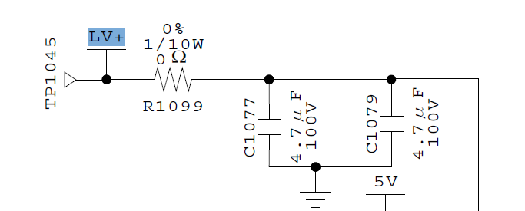 LV部に100V耐圧のコンデンサを使用しているのは理由があるのでしょうか。もっと低耐圧じゃダメなんでしょうか？ Why 100V voltage resistance capacitors are used in LV circuit? Can they be lower voltage resistance? | 遠藤 Mr. Endo | 2026-03-05
28 | ACC | Phase3 | PCB | Main | ・Lo/Mid/Highの三仕様でどこか回路定数が変わるのではないかと思うので、必要であれば3仕様分作成して欲しい - The three specifications of Lo/Mid/High may require to use different circuit parameter; please create the design correspond to the three specifications. | 遠藤 Mr. Endo | 2026-03-05 | The PCB is common for all the variants and hence there is not need for separate deliverables | Noted
29 | ACC | Phase3 | E-BOM | Main | ・Lo/Mid/Highの三仕様でどこか回路定数が変わるのではないかと思うので、3仕様分作成して欲しい - The three specifications of Lo/Mid/High may require to use different circuit parameter; please create the EBOMs correspond to the three specifications. | 遠藤 Mr. Endo | 2026-03-05 | 3 Main PCB BOM files shared - 1 for each variant | Thank you for your understanding.
30 | ACC | Phase3 | Thermal and Airflow Analysis |  | ・使用した3DCADモデルはPhase3で提出されたCADモデルと同じですか？また、PCB基板もPhase3で提出されているものと同じでしょうか？同じであれば使用したモデルはPhase3の成果物のCADモデルと同じであると、違うのであればどのバージョンで解析したか明記してください | 遠藤 Mr. Endo | 2026-03-06
31 | Ultra Small | Phase4 | Thermal and Airflow Analysis |  | ・使用した3DCADモデルはPhase4で提出されたCADモデルと同じですか？また、PCB基板もPhase4で提出されているものと同じでしょうか？同じであれば使用したモデルはPhase4の成果物のCADモデルと同じであると、違うのであればどのバージョンで解析したか明記してください | 遠藤 Mr. Endo | 2026-03-06
32 | Ultra Small | Phase4 | Flow and Thermal SimulationV3 |  | Thermal/CFDモデルの Mesh・Boundary・Solver の解析設定を明記してください。 ・Mesh条件（cell size, refinement, inflation layer） ・Boundary条件（Fan inlet/outlet位置・方向、壁条件、熱流束設定） ・Solver条件（steady/transient、収束条件） Please clearly describe the analysis settings of the Thermal/CFD model, including Mesh, Boundary, and Solver conditions. • Mesh settings (cell size, refinement, inflation layers) • Boundary conditions (fan inlet/outlet locations and directions, wall conditions, heat‑flux settings) • Solver settings (steady/transient, convergence criteria) | 遠藤 Mr. Endo | 2026-03-06 | The updated Phase 4 CAD model was used for the simulation. Appendix - A is added to explain all the simulation conditions.
33 | Ultra Small | Phase4 | WCCA | 3+23_PFC_SIC FET | Maximum Junction Temperature at Ambient Temp Ta=85℃ (in ℃) for Gate DriverがTarget value150℃に対して162.8℃と超過しているようにみえますが良いのでしょうか？ It appears that the Maximum Junction Temperature at ambient Ta = 85 °C for the gate driver is 162.8 °C, which exceeds the target value of 150 °C. Is this acceptable, or is there any justification for allowing this exceedance? | 遠藤 Mr. Endo | 2026-03-06
34 | Ultra Small | Phase4 | WCCA | 1_Input EMI Filter | Targetの「＞150kHz」が分かり辛いので不等号を削除してください The notation “>150 kHz” in the Target column is difficult to understand. Please remove the inequality sign and express the target frequency more clearly | 遠藤 Mr. Endo | 2026-03-06
35 | Ultra Small | Phase4 | DFA-PCB | DFA PCB Feasibility Check List | ・現状は25mm取れてないとのことなので分かるようにしてください According to the explanation, the current design does not meet the minimum 25 mil test pad‑to‑test pad clearance requirement, but the checklist still shows “Pass = Yes” and “No pending items”. | 遠藤 Mr. Endo | 2026-03-06 | There was a typo and accidently "NOT" was typed , updated the DFA with the correct comment
36 | Ultra Small | Phase4 | DFA-PCB | About DFA Checklist | ↑矛盾しています According to the explanation, the current design does not meet the minimum 25 mil test pad‑to‑test pad clearance requirement, but the checklist still shows “Pass = Yes” and “No pending items”. | 遠藤 Mr. Endo | 2026-03-06 | Because of the above #35 correction, there are no pending items
37 | ACC | Phase3 | HSIS | Microcontroller InterfaceConfig | 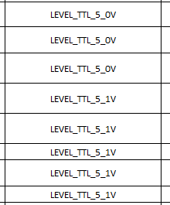 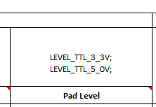 LEVEL_TTL_5.1Vの記載はおかしい It is not correct LEVEL_TTL_5.1V | 遠藤 Mr. Endo | 2026-03-09 | Updated | Checked
38 | ACC | Phase3 | HSIS | Microcontroller InterfaceConfig | スケーリング未記載 Scaling is not described | 遠藤 Mr. Endo | 2026-03-09 | The scaling factor is updated as per the resistor calculations in the reference sheet. | Checked
39 | ACC | Phase3 | HSIS | Microcontroller InterfaceConfig Reference | 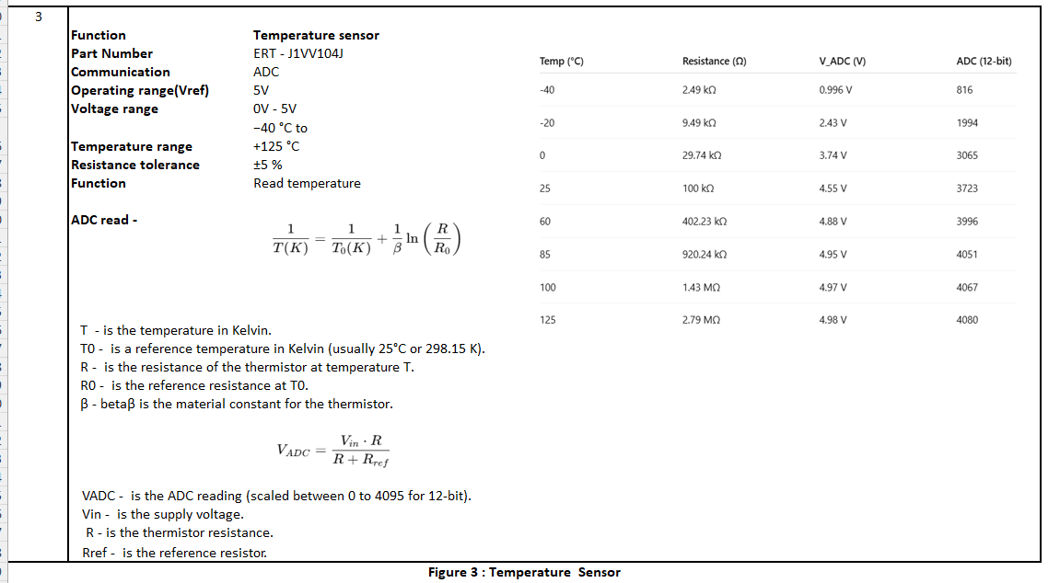 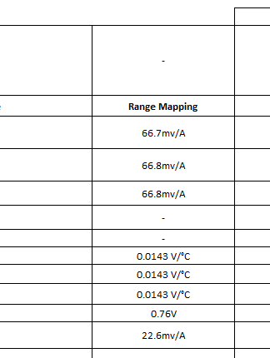 Reference(左図)の計算からConfig(右図)が導出される過程が分からない It is not clear how Config (right) us calculated from Reference (left) | 遠藤 Mr. Endo | 2026-03-09 | The scaling factor is updated based on the calculations provided in the reference sheet. | Checked
40 | ACC | Phase3 | HSIS | Microcontroller InterfaceConfig Reference | 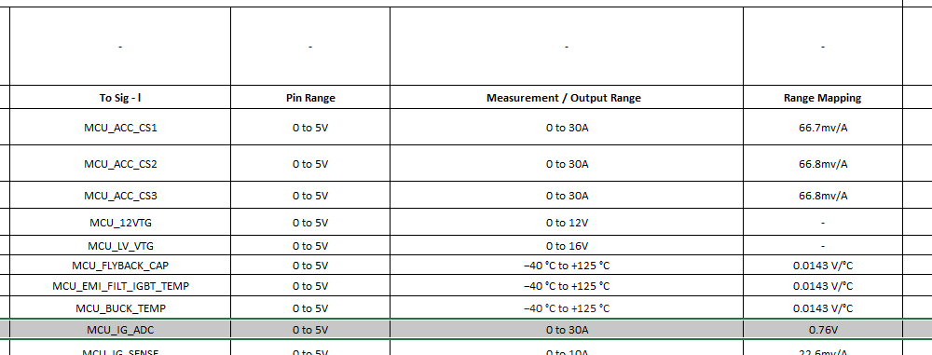 MCU_IG_ADCのところが全く理解できません。換算式はないのでしょうか？ I cannot understand MCU_IG_ADC. Are there any formula for calculating them? | 遠藤 Mr. Endo | 2026-03-09 | Yes, MCU_IG_ADC represents the raw ADC value from the MCU. A conversion formula is used to calculate the current from this value. The reference have been included, and the sensor sensitivity is updated accordingly. | Checked
41 | ACC | Phase3 | HSIS | Microcontroller InterfaceConfig | 各PIN、特にADCの部分でフェールセーフ閾値があれば記載していただきたい Please add failsafe threshold for each pins, particularly for ADC | 遠藤 Mr. Endo | 2026-03-09 | The ADC pins operate within 0–5 V (12-bit ADC: 0–4095 counts). Fail-safe thresholds are defined with margin from the rails: Low threshold ≈ 0.1 V (ADC ≈ 80) and High threshold ≈ 4.9 V (ADC ≈ 4010). Values outside this range indicate possible sensor or signal faults. | Checked
42 | Ultra Small | Phase4 | PCB layout |  | 「.pcb」ファイルで出力できませんか？ Please output with .pcb format | 遠藤 Mr. Endo | 2026-03-09 | We will not be able to generate .pcb files from Cadence tool | Noted
43 | Ultra Small | Phase4 | HSIS |  | 直してください Please modify following words. | 遠藤 Mr. Endo | 2026-03-13
44 | Ultra Small | Phase4 | Mechanical BOM | BOM-MECHANICAL | 熱性能、電気的な接地、または再現性に影響するすべての部品について、表面処理を明記してください。 Please specify the surface treatment for all parts where it affects thermal performance, electrical grounding, or reproducibility. This information is required to ensure consistent reproduction on the TICO side. | 遠藤 Mr. Endo | 2026-03-13 | All machining requirements are already specified in the 2D drawings. Typically, the BOM does not include process details. If there is any specific TICO process that needs to be included, kindly provide an example of how these requirements should be incorporated into the Mechanical BOM, and we will update the BOM accordingly.
45 | Ultra Small | Phase4 | Mechanical BOM | BOM-MECHANICAL | No31が2つあります。 Item No. 31 is duplicated in the BOM. | 遠藤 Mr. Endo | 2026-03-13 | Duplicated item removed from BOM.
46 | Ultra Small | Phase4 | Mechanical BOM | BOM-MECHANICAL | 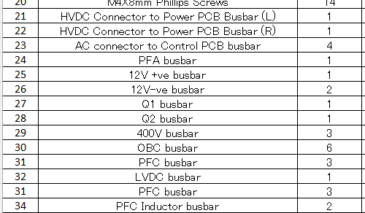 バスバーに関しては板厚を記載してください For the busbars, please specify the plate thickness. | 遠藤 Mr. Endo | 2026-03-13 | Updated mechanical BOM and added thickness for busbar plate.
47 | Ultra Small | Phase4 | Mechanical BOM | BOM-MECHANICAL | カスタム部品については、2D図面または3D CADデータなど、内容が確認できる資料を提示してください。 For custom parts, please provide 2D drawings or 3D CAD data so that the details can be clearly understood. | 遠藤 Mr. Endo | 2026-03-13 | 3D CAD data is already shared with deliverables.
48 | ACC | Phase3 | E-BOM |  | 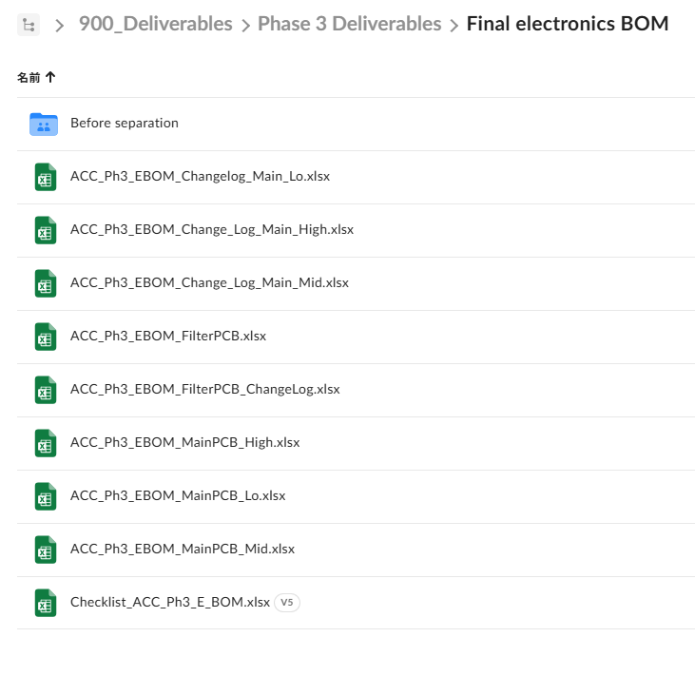 細かいですが、ファイルの名前を統一してください Changelog、Change_LogとかFilter PCBだけChangeLogが後ろについているとか Use rule of naming of the files (for easy idntification of what file it is). e.g. there are "Changelog", "Change_Log" and only Filter PCB uses "ChangeLog" as the last part of filename. | 遠藤 Mr. Endo | 2026-03-13
49 | ACC | Phase3 | Report containing the changes from the Concept Phase | Comparison sheet No5 | 他の項目と書き方をそろえて下さい（No changeでも回路図を記載。） Use the same description style as the other items (e.g. having circuit diagram even for "No change"). | Ogawa | 2026-03-16
50 | ACC | Phase3 | Report containing the changes from the Concept Phase | Change list No2 | H列にはNo changeと記載されているが、I列にはDue to change～と記載されており、変化点が分からない Though it says "No change" in column H, it says "Due to change ~" in column I; Cannot understand the change. | Ogawa | 2026-03-16
51 | ACC | Phase3 | HSIS |  | 6，7はP0_0、P0_1は黒字 The font color of Pins 6 and 7 (P0_0 and P0_1) should be black | Endo | 2026-03-17
52 | ACC | Phase3 | HSIS |  | 45はP8_4が緑 The font color of Pins 45(P8_4) should be green | Endo | 2026-03-17
53 | ACC | Phase3 | HSIS |  | 29,35,34有効端子も1機能しかないが、緑にしたほうが統一が取れてよい Pins 29, 35, and 34 are also active/special-purpose pins with only a single function, but it would be better to mark them in green as well for consistency. | Endo | 2026-03-17
54 | ACC | Phase3 | Lab test results report | 12 | MEGER Testing Deviceの型番を記載してください Please specify the model number of the MEGER testing device used. | Endo | 2026-03-17
55 | ACC | Phase3 | Lab test results report | 15 | Test setupの写真を貼ってください Please include photographs of the test setup. | Endo | 2026-03-17
56 | ACC | Phase3 | Lab test results report | 15 | 各試験に対して、具体的に回路図上のどのポイントで波形を取ってるか記載してください For each test, please specify the exact measurement points on the circuit schematic where the waveforms were captured. | Endo | 2026-03-17
57 | ACC | Phase3 | Lab test results report | 88 | それぞれのポートが何W引いてるか表で示してください。 849Wがどこから出てきた数値なのかよくわかりません。 Please provide a table showing how many watts are drawn by each port. It is not clear how the total power value of 849 W was derived. | Endo | 2026-03-17
58 | Ultra Small | Phase4 | Thermal and Airflow Analysis | 18 | 申し訳ございませんが、 本CFD解析で使用している損失条件について、WCCAのどこから値を引用しているかが資料上で分かりません。 TICO側で理解・再現できるよう、 CFD内にWCCA条件（周囲温度、入出力条件、対象素子、損失値など）をまとめた表を追加いただく、 もしくは 各損失条件のWCCA参照箇所を明記していただけますでしょうか。 We are sorry, but it is not clear from the CFD report which values have been taken from the WCCA. To ensure understanding and reproducibility on the TICO side, please either add a summary table in the CFD report that consolidates the WCCA conditions (ambient temperature, input/output conditions, target components, power losses, etc.), or clearly indicate the corresponding WCCA reference for each applied loss condition. | Endo | 2026-03-17 | A summary table has been included and the WCCA reference has been clearly specified. The PPT has been revised accordingly.
59 | Ultra Small | Phase4 | Thermal and Airflow Analysis | Appendix | 境界条件を明確にしてください。 Inletが流量固定（例：10 LPM）か圧力固定か、またOutletの圧力設定値を明記してください。 併せて、Walls条件（断熱または外部対流）を明確にし、外部対流の場合は熱伝達係数hと周囲温度を記載してください。 Please clarify the CFD boundary conditions. Specify whether the inlet is flow-controlled (e.g., 10 LPM) or pressure-controlled, and the outlet pressure value. Also clarify the wall condition (adiabatic or external convection); if convection is used, please provide the heat transfer coefficient (h) and ambient temperature. | Endo | 2026-03-17 | All boundary conditions and simulation parameters are provided in the Appendix. The inlet condition is flow-controlled for the ultrasmall cooling mechanism, as specified in the Appendix. The wall boundary condition is set to external convection, with heat transfer coefficients automatically
60 | Ultra Small | Phase4 | Thermal and Airflow Analysis |  | 資料内に誤字・脱字および表記ゆれが見受けられます。 Several typos, wording issues, and notation inconsistencies were found in the document. | Endo | 2026-03-17 | All typographical errors and inconsistencies have been resolved, and the presentation has been updated accordingly.

Deliverables_ACC_Phase3.xlsx | Powered by Box
Deliverables_UltrasmallPhase4.xlsx | Powered by Box

